巨构建筑
巨构建筑 | 建筑阶段 | 控制台代码(注：控制台调出的巨构建筑位置异常，但不影响游戏）
 | 移除选中巨构建筑 | effect remove_megastructure = this
 | 星环世界工地 | create_megastructure ring_world_1
 | 星环世界骨架 | create_megastructure ring_world_2
 | 星环世界框架 | create_megastructure ring_world_2_intermediate
 | 已完成的星环世界 | create_megastructure ring_world_3_intermediate
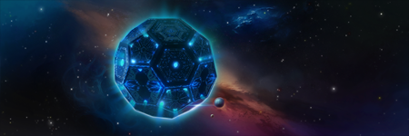 | 戴森球位置 | create_megastructure dyson_sphere_0
 | 戴森球框架 | create_megastructure dyson_sphere_1
 | 局部戴森球 | create_megastructure dyson_sphere_2
 | 局部戴森球 | create_megastructure dyson_sphere_3
 | 局部戴森球 | create_megastructure dyson_sphere_4
 | 戴森球 | create_megastructure dyson_sphere_5
 | 废弃的戴森球 | create_megastructure dyson_sphere_ruined
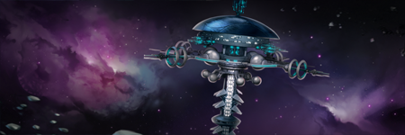 | 哨兵阵列位址 | create_megastructure spy_orb_0
 | 哨兵中心 | create_megastructure spy_orb_1
 | 哨兵尖塔 | create_megastructure spy_orb_1
 | 哨兵天线 | create_megastructure spy_orb_3
 | 哨兵阵列 | create_megastructure spy_orb_4
 | 废弃的哨兵阵列 | create_megastructure spy_orb_ruined
 | 科学联合学院工地 | create_megastructure think_tank_0
 | 科学联合学院中央场馆 | create_megastructure think_tank_1
 | 科学联合学院研究室 | create_megastructure think_tank_2
 | 科学联合学院 | create_megastructure think_tank_3
 | 废弃的科学联合学院 | create_megastructure think_tank_ruined
 | 星门建造点 | create_megastructure gateway_0
 | 星门 | create_megastructure gateway_final
 | 关闭的星门 | create_megastructure gateway_ruined
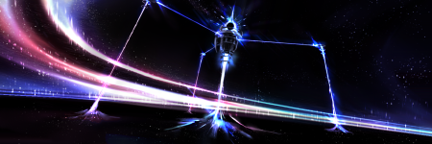 | 物质解压器位址 | create_megastructure matter_decompressor_0
 | 物质解压器：锚定 | create_megastructure matter_decompressor_1
 | 物质解压器：透镜 | create_megastructure matter_decompressor_2
 | 物质解压器：钻孔 | create_megastructure matter_decompressor_3
 | 物质解压器 | create_megastructure matter_decompressor_4
 | 被毁的物质解压器 | create_megastructure matter_decompressor_ruined
 | 战略指挥中心位址 | create_megastructure strategic_coordination_center_0
 | 战略指挥中心：外结构 | create_megastructure strategic_coordination_center_1
 | 战略指挥中心：外通讯 | create_megastructure strategic_coordination_center_2
 | 战略指挥中心 | create_megastructure strategic_coordination_center_3
 | 被毁的战略指挥中心 | create_megastructure strategic_coordination_center_ruined
 | 巨构艺术设施工地 | create_megastructure mega_art_installation_0
 | 艺术设施：初始 | create_megastructure mega_art_installation_1
 | 艺术设施：成品 | create_megastructure mega_art_installation_2
 | 巨构艺术设施 | create_megastructure mega_art_installation_3
 | 被毁的巨构艺术设施 | create_megastructure mega_art_installation_ruined
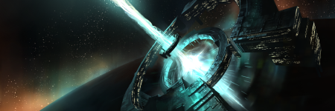 | 星际集会工地 | create_megastructure interstellar_assembly_0
 | 星际集会：场所 | create_megastructure interstellar_assembly_1
 | 星际集会：领事环 | create_megastructure interstellar_assembly_2
 | 星际集会：会议广场模块 | create_megastructure interstellar_assembly_3
 | 星际集会 | create_megastructure interstellar_assembly_4
 | 被毁的星际集会 | create_megastructure interstellar_assembly_ruined
 | 居住地 | create_megastructure habitat_0

